유스케이스 명세서
유스케이스 명세서
시스템명 |  | 작성자 | 김영수
단계명 | 요구사항 분석 | 작성일자 | 20.03.16 |  | 버전

유스케이스 다이어그램
UCD ID |  | UCD 명 |  | 회원관리
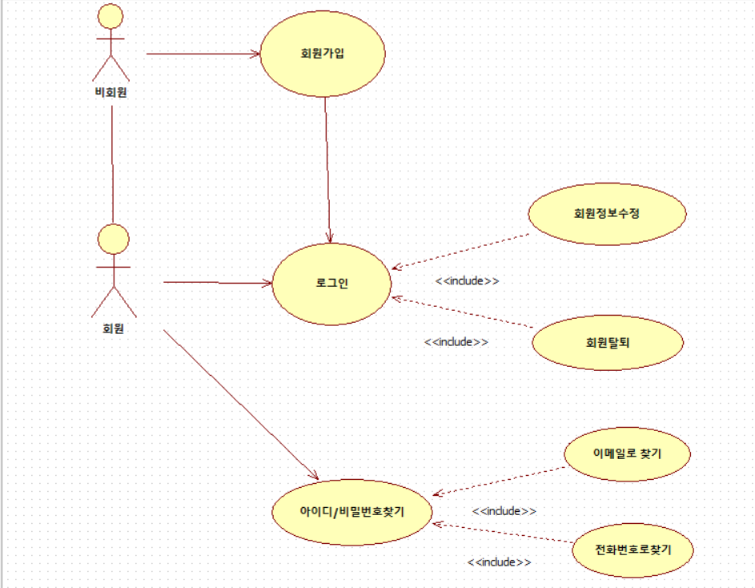

유스케이스 기술서
유스케이스 ID |  | 유스케이스 명 |  | 회원관리
1 | 회원가입
 | 1.1 계정생성
 | 아이디 비밀번호 생년월일 이메일 전화번호 결혼여부를 받는다
2 | 로그인
 | 2.1 로그인상태유지
 | 로그인 쿠키를 이용하여 로그인을 유지한다
 | 2.2 로그인하기
 | DB에서 아이디와 비밀번호 확인후 일치하면 세션에 담아 로그인
3 | 회원정보수정
 | 3.1 회원프로필사진을 수정할수있다
 | 3,2 비밀번호를 수정할수있다
 | 3.3 이메일을 수정할수있다
 | 3.4 결혼여부를 수정할수있다
 | 3.5 전화번호를 수정할수있다
4 | 이메일 및 전화번호 정보를 이용하여 아이디 및 비밀번호를 찾을수있다

유스케이스 다이어그램
UCD ID |  | UCD 명 |  | 그룹관리
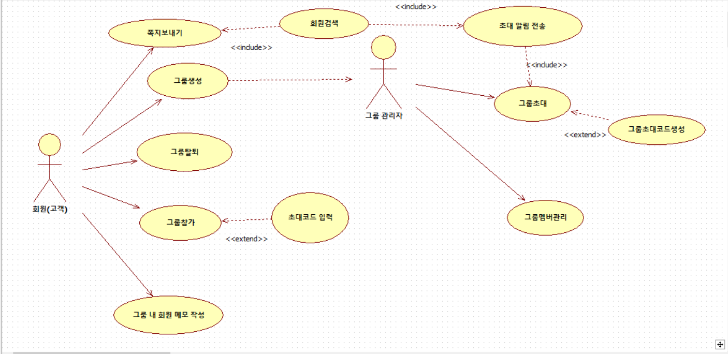

유스케이스 기술서
유스케이스 ID |  | 유스케이스 명 |  | 그룹관리
1 | 그룹 생성
 | 그룹을 생성할수있다
 | 그룹을 생성시 그룹 관리자가 된다
 | 1.1 그룹 초대를 할수있다
 | 1.1-1 그룹생성시 회원검색을 통해 특정회원에게 초대 알림을 전송한다
 | 1.1-2 그룹생성후 초대코드를 생성할수있다
 | 1.2 그룹 멤버 관리
 | 그룹의 멤버를 방출하거나 권한을 부여할수있다
2 | 그룹탈퇴
 | 속한 그룹에서 탈퇴할수있다
3 | 그룹참가
 | 3.1 초대 알림을 받아 그룹에 가입할수있다
 | 3.2 초대코드를 입력하여 그룹에 가입할수있다
4 | 쪽지보내기
 | 회원검색을 통해 쪽지를 전송할수있다
5 | 그룹 내 회원 메모작성
 | 같은 그룹내 특정회원에 메모를 작성할수있다

유스케이스 다이어그램
UCD ID |  | UCD 명 |  | 그룹게시판관리
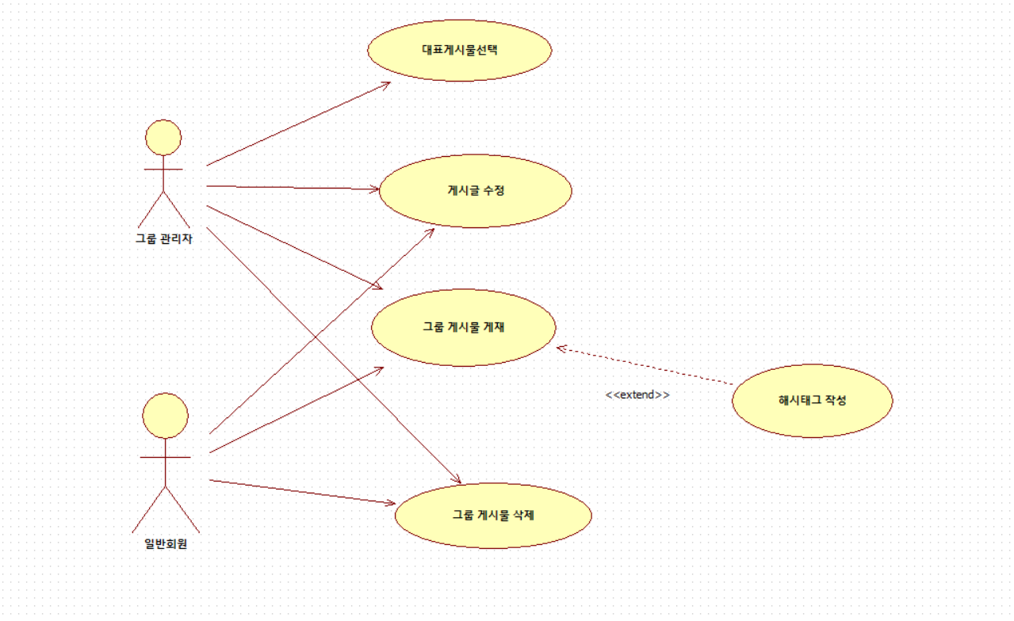

유스케이스 기술서
유스케이스 ID |  | 유스케이스 명
1 | 그룹관리자
 | 관리자는 일반회원의 권한을 모두 가진다
 | 1.1 대표게시물 선택
 | 대표게시물을 선택하여 해당 게시물을 가장상단에 올린다
2 | 일반회원
 | 2.1 그룹게시물 게재
 | 게시물을 등록할수있다 게시물에는 해시태그를 작성하여 구분을 할수있다
 | 2.1-1 해시태그 작성
 | 해시태그를 이용하여 장소 시기등을 구분할수있다
 | 2.2 그룹게시물 삭제
 | 자기가 작성한 글을 삭제할수있다 관리자의 경우 모든 글을 삭제할수있다
 | 2.3 게시물 수정
 | 자기가 작성한 글을 수정할수있다 관리자의 경우 모든 글을 수정할수있다

